상품제안서
코로나 안심세트(KF80마스크 1P + 손소독제100ml 1P) | 상품코드: F17479

 |  |  |  |  |  |  | 02-412-0044 | www.easy1.co.kr
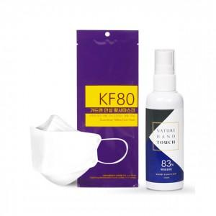

【상세/제작정보】 | <p>*스티커 제작 및 부착무료*</p><p>*지퍼백 포장상품 입니다*</p><p>&nbsp;</p>

【인쇄/포장옵션】 | 스티커 / 지퍼백포장

【공급단가】 | 수량 | 100~ | 300~ | 500~ | 1,000~ | 3,000~
*VAT별도 | 단가 | 3,370원 | 3,250원 | 3,120원 | 3,000원 | 2,920원

【상품 URL】 | https://easy1.co.kr:443/src/goods_detail.php?gdno=17479

